Sheet1
FireWorkParticle |  |  |  |  |  |  | by ksz (twitter:@divideby_zero)

概要
 | Unity上で画像ベースのパーティクル花火を作ることができます。
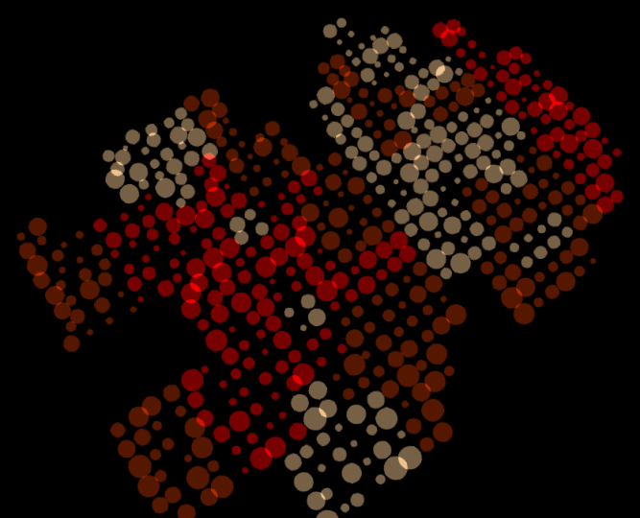

 |  |  | → | →

ダウンロード
 | http://www.dividebyzero.sakura.ne.jp/FireWorkParticle/FireWorkParticle.unitypackage

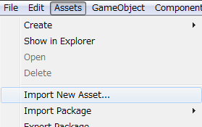
導入
 | 上記ページからダウンロードしてきたunitypackageをunityへインポート
 | （unitypackageを直接ダブルクリックか
 | Assets - ImportAsset からダウンロードしてきたファイル指定）

パッケージ内容
 | Editor/FireWorkEditor.cs
 | FireWorkParticle.cs
 | FireWorkParticle.pdf
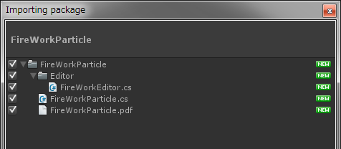

一番簡単な使い方
 | ① | メニューから GameObject - Create Empty で 空のGameObjectを作成

 | ② | ①で作ったGameObjectに importしたFireWorkParticle.cs を ドラッグアンドドロップして追加
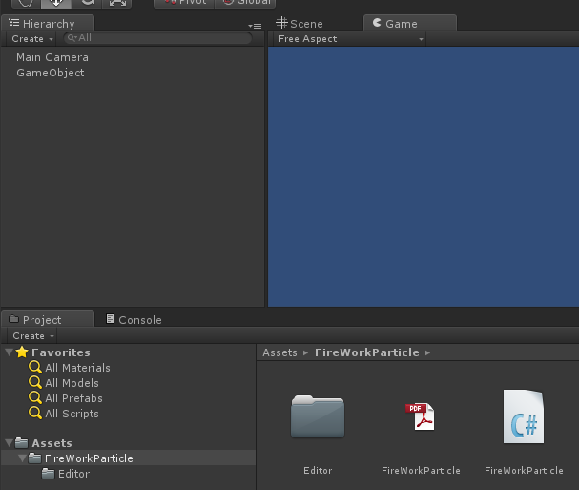
 |  |  |  |  | ③ | windowsのフォルダから使いたい画像を
 |  |  |  |  |  | Unity の Project - Assets に ドラッグアンドドロップ
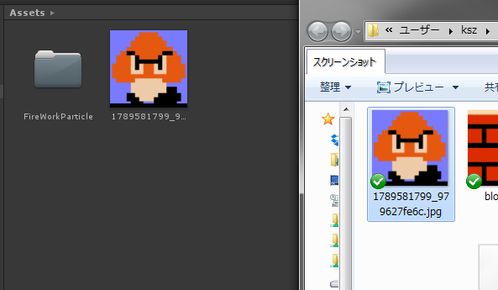

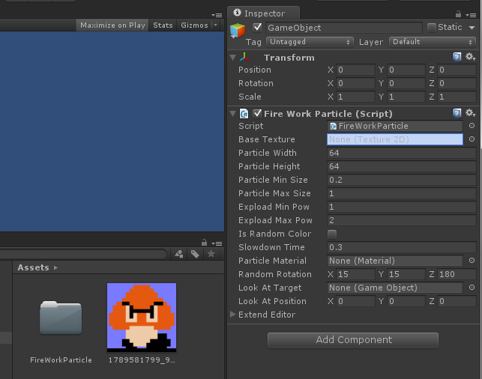
 | ④ | ②で追加されたFireWorkParticleコンポーネントのBase Textureに
 |  | ③でUnityに持ってきた花火パーティクルの元になるTextureをドラッグアンドドロップ

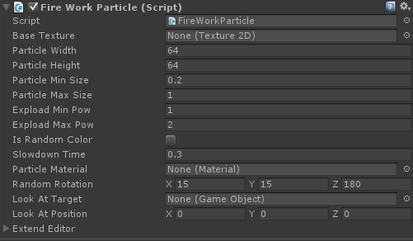
 | ⑤ | 実行して確認！
 |  | ※何も出ない、出ているけどよくわからない場合は、カメラの位置を調整してください
その他調整パラメータ

 | Particle Width , Particle Height
 |  | → 横いくつ、縦いくつのパーティクルで構成するか。 デフォルト値は64x64なので4096パーティクル

 | Particle Min Size , Particle Max Size
 |  | → １パーティクルの大きさをParticle Min Size～Particle Max Sizeの範囲でランダム。

 | Explode Min Power , Explode Max Power
 |  | → パーティクルが弾ける強さをExplode Min Power ～ Explode Max Powerの範囲でランダム。

 | Slowdown Time
 |  | → 花火パーティクルが減速するまでの時間（秒） Explode Min Power(Max Power) と一緒に要調整。

 | Particle Material
 |  | → パーティクルで使用するマテリアル。
 |  |  | コレを何か画像にすれば１つ１つのパーティクルがその画像になります。

 | Is Random Color
 |  | → パーティクルの色をランダムにするかどうか。 ※白黒画像をベースにした場合などに有効

 | Random Rotation
 |  | → X/Y/Z それぞれを軸に±何度（角度）まで回転しても良いか。 180で-180～180度

 | Look At Target , Look At Pos
 |  | → 花火の開く方向／対象
 |  |  | 移動するキャラクターに常に花火を向けるのであれば、Look At Target に指定を。

注意点・その他
 | ・ソースがすごく短いので、中を見ると大したことをしていないことがわかると思います。
 | ・中で GetPixels を使用して、Textureのピクセルを取得してますが、このメソッドを使うには
 |  | [import 設定の isReadable が true じゃなくてはいけない]
 |  | [テクスチャのフォーマットが圧縮されていてはいけない（フルカラーARGB32推奨？）]
 | という制約があるので、Editorフォルダ内のFireWorkEditor.cs で無理やり
 | import設定を書き換えてテクスチャを読み直してます。
 | ・なので、Base Textureに指定するテクスチャはあまり大きくなく、使いまわしていないものを使ってください。
 | ・ちょっとだけ無駄にInspectorをカスタムエディタでカスタマイズしてますが、あんまり意味はありません。
 | ・パーティクルをまきおわるとFireWorkParticleを追加したGameObjectは自分でDestroyします。
 | ・たくさん表示したい場合は設定済みFireWorkParticleGameObjectをprefabにしてInstantiateしてください。

ライセンス
 | やわらかライセンス(http://www5.atwiki.jp/yaruhara/pages/56.html)です。

 | This game(assets) is under the "Yawaraka(flexible)" license.

 | Use at your own risk.
 | You can freely modify and redistribute it. Conversions are really Fun!
 | You should write the changes and the person who did them in the
 | readme file or in a place that was obvious to find.

 | If you make a cool modification, please tell me via mail or by any
 | other means, even though that's not a condition of the license.
 | Let me enjoy your changes too.

 | If you have not done any modifications, you can freely distribute
 | without problems.

